bugs
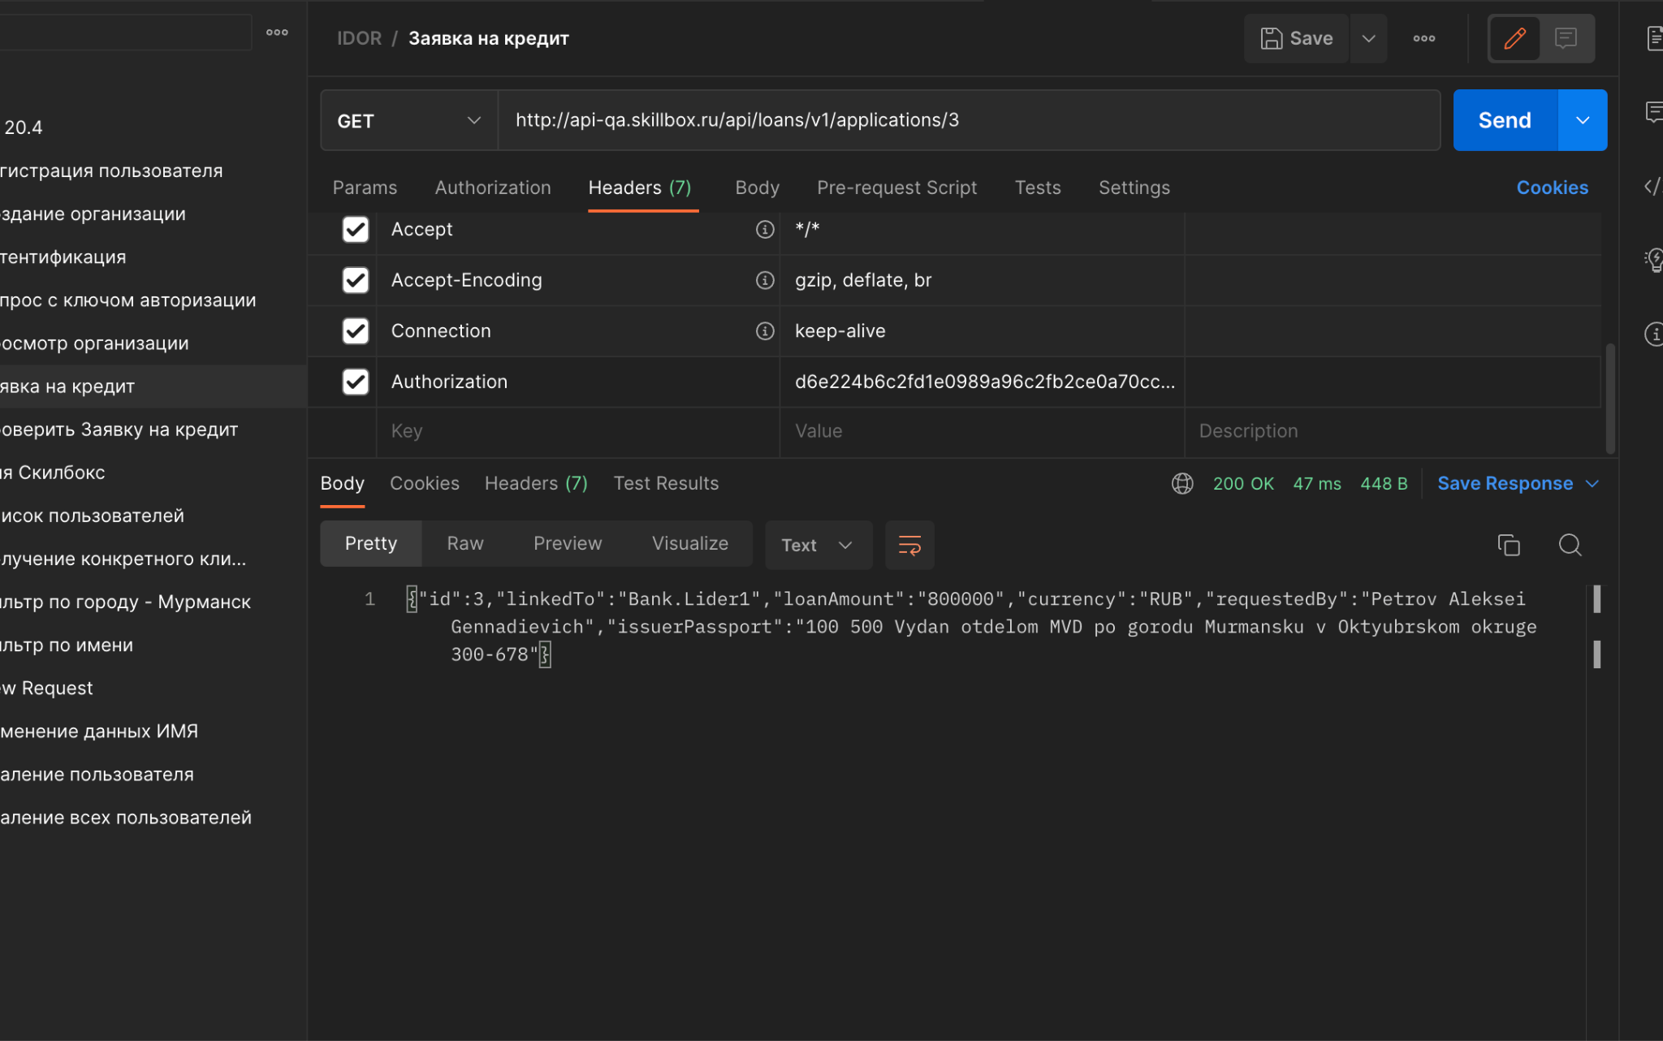
Баг-репорт №1 | IDOR уязвимость
Заголовок | Данные клиента отображаются на GET запрос атакующего c иным сессионным токеном.
Описание | Данные клиента отображаются на GET запрос атакующего c иным сессионным токеном. Данные клиента не защищены от кражи.
Окружение | Любое
Стабильность воспроизведения | Стабильно
Версия сайта
Предусловия | 1.Зарегистрировать два аккаунта — жертвы и атакующего. 2. Сохранить отдельно их сессионные токены. 3. Создать заявки на кредит от двух клиентов (жертвы и атакующего). 4. Сохранить ID их заявок.
Шаги воспроизведения | 1. Открыть Приложение "Postman". Авторизоваться. 2. Ввести в строку GET запрос получения данных о заявке кредита клиента: http://api-qa.skillbox.ru/api/loans/v1/applications/3 (где 3- id- заявки клиента) 3. В "Headers" запроса ввести сессионный токен атакующего.
Фактический результат | Сервер отдает персональные данные клиента на GET запрос атакующего (с его сессионным токеном)
Ожидаемый результат | Сервер должен возвращать ошибку, т.к. сессионный токен не принадлежит клиенту, ID- заявки которого указан в запросе.
Дополнительная информация

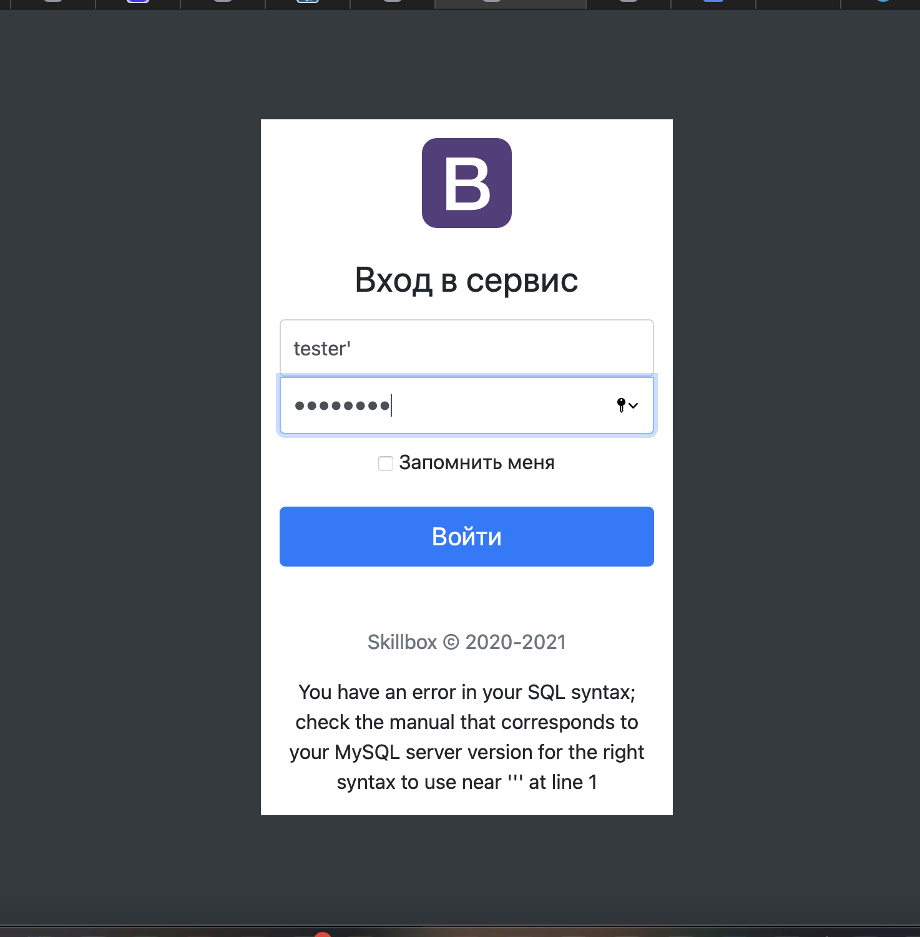
Баг-репорт №2 | SQL уязвимость
Заголовок | На странице авторизации банковского сервиса в поле "логин" присутствует возможность SQL- инъекции.
Описание | На странице авторизации банковского сервиса в поле "логин" присутствует возможность SQL- инъекции.
Окружение | Любое
Стабильность воспроизведения | Стабильно
Версия сайта
Предусловия
Шаги воспроизведения | 1. Открыть страницу: http://api-qa.skillbox.cc/practicesqli/auth.php 2. Ввести в поле "логин": tester', в поле "пароль"- валидное значение. 3. Нажать кнопку "Войти"
Фактический результат | Форма выводит сообщение об ошибке SQL-синтаксиса.
Ожидаемый результат | Форма должна выводить сообщение о невалидности введённого логина или пароля.
Дополнительная информация

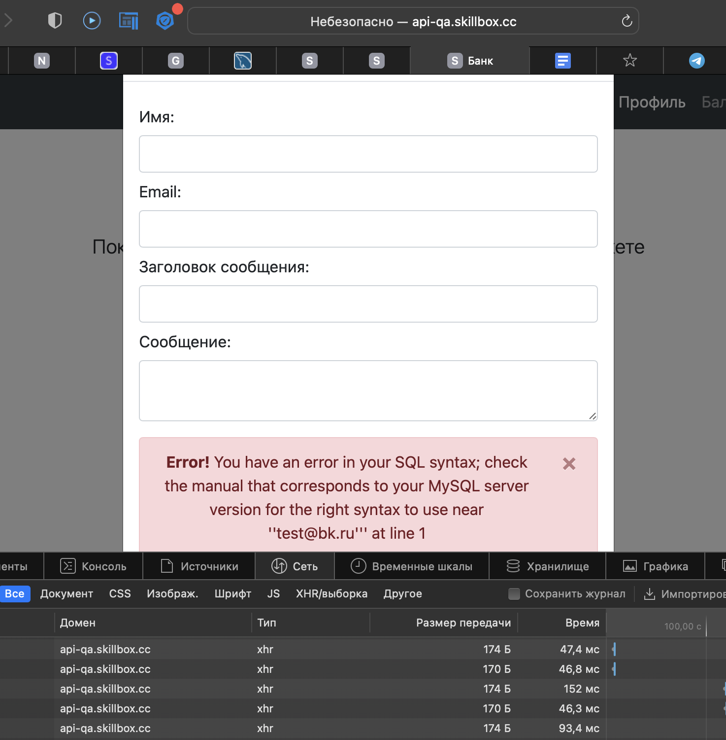
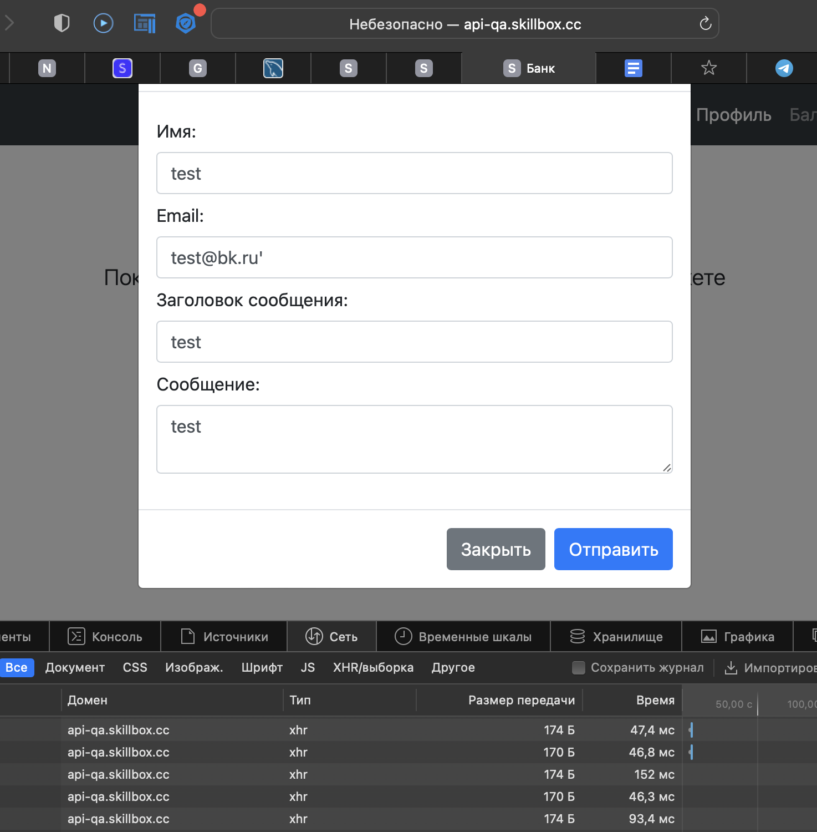
Баг-репорт №3 | SQL уязвимость
Заголовок | На странице банковского сервиса "Приветствую Вас!" в форме "Написать нам" в поле email присутствует возможность SQL- инъекции.
Описание | На странице банковского сервиса "Приветствую Вас!" в форме "Написать нам" в поле email присутствует возможность SQL- инъекции.
Окружение | Любое
Стабильность воспроизведения | Стабильно
Версия сайта
Предусловия | Войти на страницу пройдя Авторизацию.
Шаги воспроизведения | 1. Открыть страницу: http://api-qa.skillbox.cc/practicesqli/index.php 2. Нажать кнопку "Написать нам" 3. В открывшемся модальном окне заполнить поля валидными значениями. 3.1. Ввести в поле "email": test@bk.ru'
Фактический результат | Форма выводит сообщение об ошибке SQL-синтаксиса.
Ожидаемый результат | Форма должна выводить сообщение о невалидности введённого логина или пароля.
Дополнительная информация

